2790 芜湖三元通用机场土方平整项目
 |  | 合作工程款支付证书 |  |  |  | CD2016-013 |  |  | CD2016-013 | 13 | 芜湖三元通用机场土方平整项目 | 2015.12.31 | 高 翔 | 土地平整，土方外运 | 芜湖市三元 通用机场 | 芜湖公司王冬汉13855369629 | 许从明13515530777
工程名称 |  | 芜湖三元通用机场土方平整项目 |  |  | 合作单位 |  | 王冬汉13855369629
合同金额 |  | 实量结算 | （2015-12-31中标） |  | ERP编号 |  | 2790
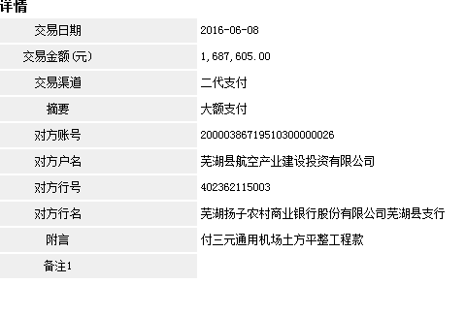
投保金说明、履保金说明、招投标费用说明 |  |  |  |  |  |  |  | 506281.5

次数 | 工程款到账时间 | 到账金额（元） | 扣管理费 | 代扣税金 | 代扣其它款 |  | 实际支付金额(元)
1 | 2016-06-08 | 1,687,605.00 |  |  |  | 422,000.00 | 1,265,605.00 |  | 个1%
 |  |  |  |  | 手续不全，暂扣42.2万。 |  |  | 421901.25 | 外经证

 |  |  |  |  |  |  |  | 本 次 | 2790 | 芜湖三元通用机场土方平整项目施工
 |  |  |  |  |  |  |  |  | 1.中标通知书、合同、税票、借条原件提供否？

 |  |  |  |  |  |  |  |  | 2、有无项目章？
 |  |  |  |  |  |  |  |  | 3、有无以公司名义签定的材料采购合同及收据？
 |  |  |  |  |  |  |  | 注意四舍五入。 | 4、有无外经证？。

合计 |  | 1,687,605.00 |  |  |  |  | 1,265,605.00 |  | 退还提前收取的管理费（NO.8）115107.38元
本次支付 金额 |  | 1,265,605.00 | 支付账号 | 后宗泽 中国建行芜湖县分行 |  |  |  | 2.税票财务自开，无成本票。
 |  |  | 信 息： | 6227 0016 5601 0290 055 |  |  |  | 1.议标无中标通知书 | 1、中标通知书、合同、审计报告原件已提供； 2 、本次借条原件、成本发票已提供；税票财务自开。
申请部门 意见 |  | 1.中标通知书和施工合同原件均在庐江。 2.无借条 |  |  |  |  |  | 合同、中标通知书和借条的原件都在庐江。(安文件志、钱会计) | 1.中标通知书、合同原件已提供（安文志）；2.借条、税票原件已提供（钱玉荣）；3、无项目章 4、无以公司名义签定的材料采购合同及收据。5、有外经证？。（此项目外经证已交***）
项目管理 意见 |  |  |  |  |  |  |  | 何总、朱总已同意支付（附表背面截图）。 |  | 材料齐全（见第11次付款证书）。
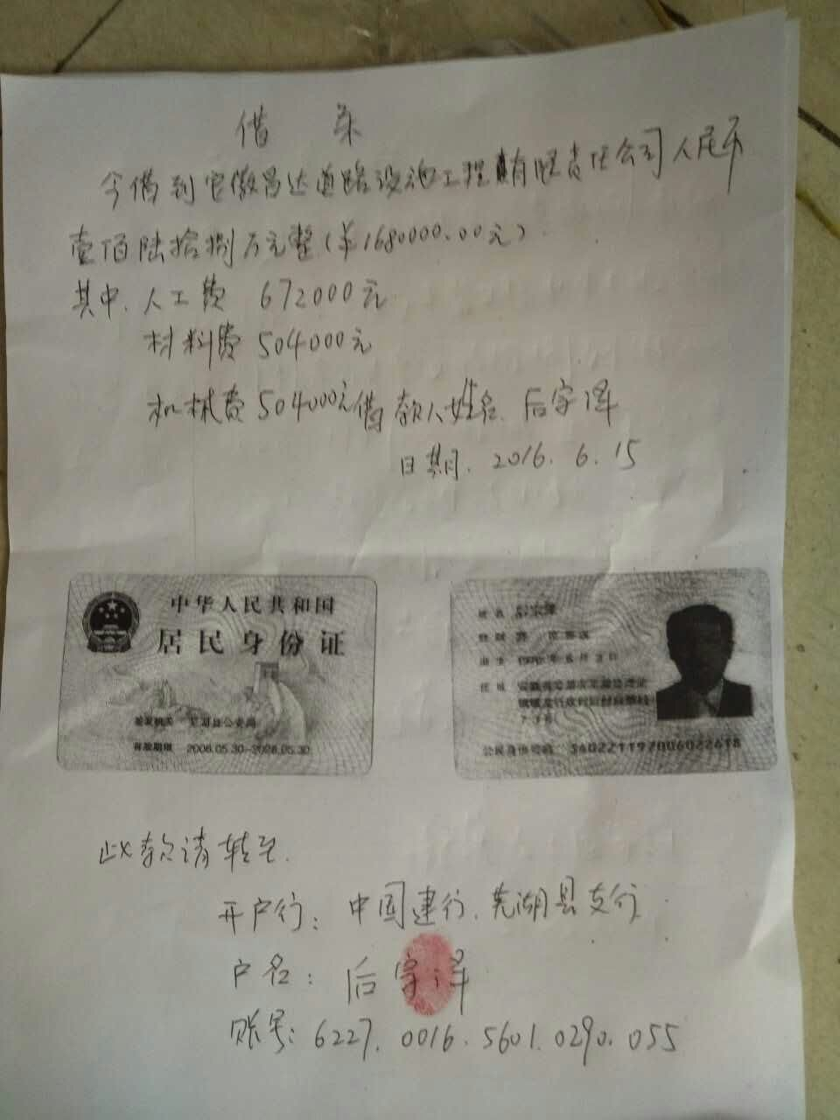
财务审核 意见
质安稽查 意见
总经理审批

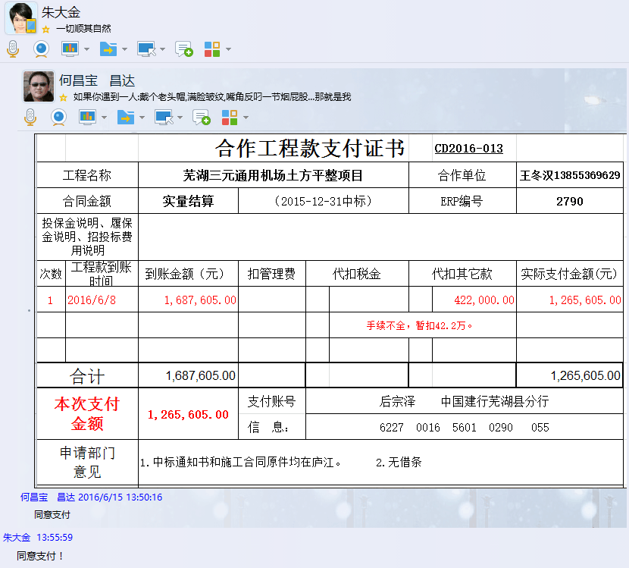

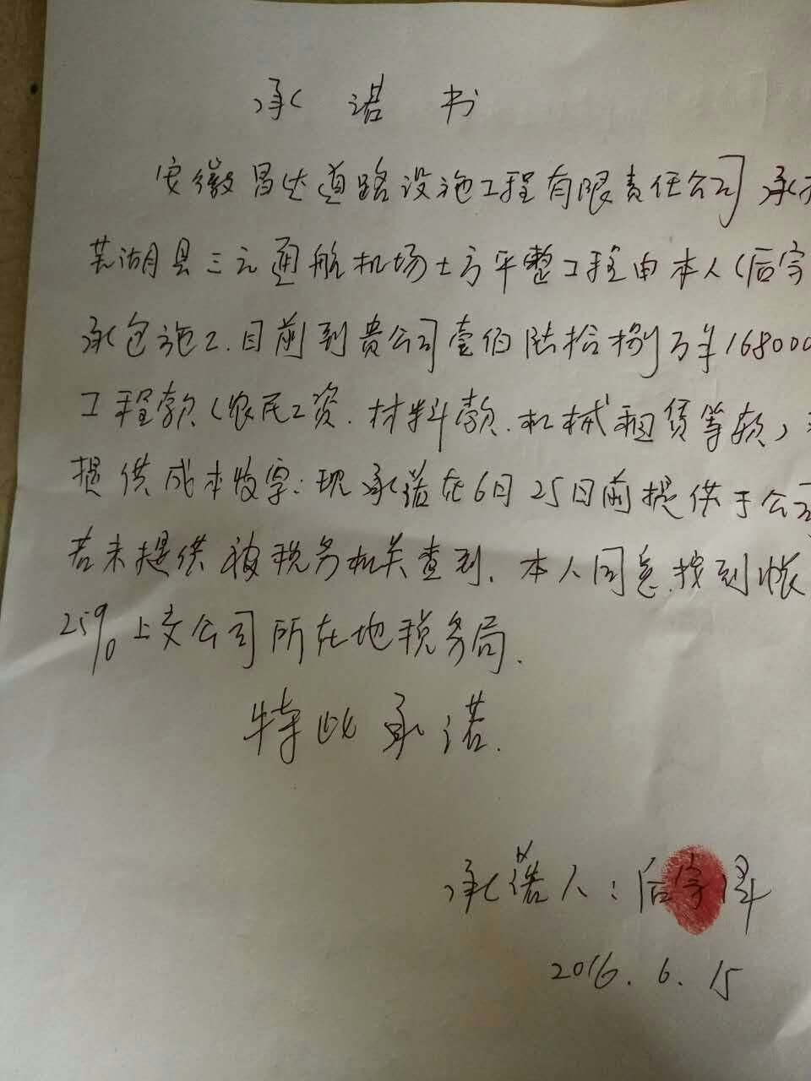

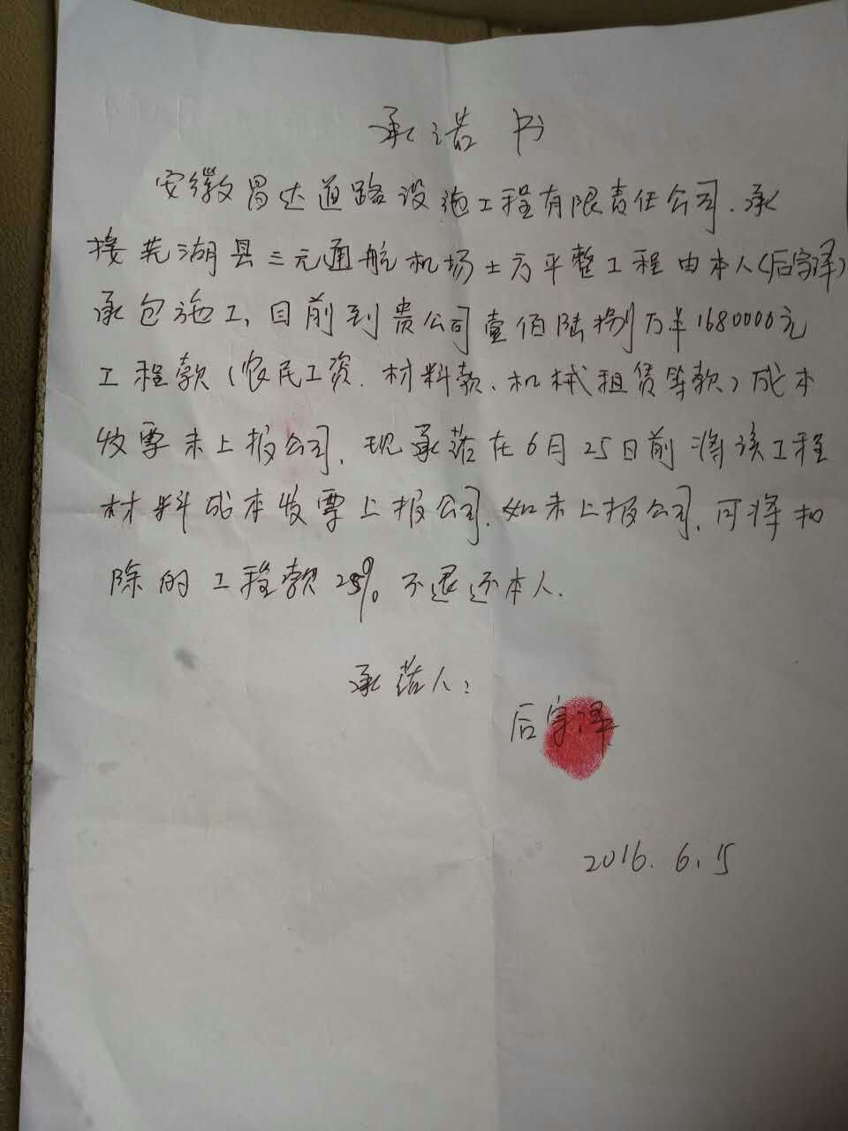

2790 芜湖三元通用机场土方平整项目 (2)
 |  | 合作工程款支付证书 |  |  |  |  | CD2016-013 |  |  | CD2016-013 | 13 | 芜湖三元通用机场土方平整项目 | 2015.12.31 | 高 翔 | 土地平整，土方外运 | 芜湖市三元 通用机场 | 芜湖公司王冬汉13855369629 | 许从明13515530777
工程名称 |  | 芜湖三元通用机场土方平整项目 |  |  |  | 合作单位 |  | 王冬汉13855369629
合同金额 |  | 实量结算 | （2015-12-31中标） |  |  | ERP编号 |  | 2790
投保金说明、履保金说明、招投标费用说明 |  |  |  |  |  |  |  |  | 506281.5

次数 | 工程款到账时间 | 到账金额（元） | 扣管理费 | 代扣税金 |  | 代扣其它款 |  | 实际支付金额(元)
1 | 2016-06-08 | 1,687,605.00 |  |  |  |  | 422,000.00 | 1,265,605.00 |  | 个1%
 |  |  |  |  |  | 手续不全，暂扣42.2万。 |  |  | 421901.25 | 外经证
 | 本 次
2 | 手续补全，退还上次暂扣的42.2万。 |  |  | 个1% | 22,139.81 | 外经证 | 500.00 | 399,360.19 |  | 22139.805825 |  | 550000
 |  |  |  |  |  | 2016.6.2办理外经证费500 |  |  |  |  |  | 1000000
 |  |  |  | 按开票金额扣1%个人所得税： （550000+1000000+730400）/（1+3%）*1%=2280400/1.03*1%=22139.81 |  |  |  |  |  |  |  | 730400
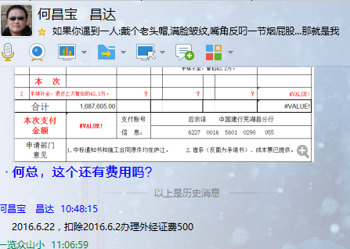
合计 |  | 1,687,605.00 |  |  |  |  |  | 1,664,965.19 |  | 退还提前收取的管理费（NO.8）115107.38元
本次支付 金额 |  | 399,360.19 | 支付账号 | 后宗泽 中国建行芜湖县分行 |  |  |  |  | 2.税票财务自开，无成本票。
 |  |  | 信 息： | 6227 0016 5601 0290 055 |  |  |  |  | 1.议标无中标通知书 | 1、中标通知书、合同、审计报告原件已提供； 2 、本次借条原件、成本发票已提供；税票财务自开。
申请部门 意见 |  | 1.中标通知书和施工合同原件均在庐江。 2.借条（反面为承诺书）、成本票已提供。 |  |  |  |  |  |  | 合同、中标通知书和借条的原件都在庐江。(安文件志、钱会计) | 1.中标通知书、合同原件已提供（安文志）；2.借条、税票原件已提供（钱玉荣）；3、无项目章 4、无以公司名义签定的材料采购合同及收据。5、有外经证？。（此项目外经证已交***）
项目管理 意见 |  | 何总、朱总已同意支付（附表背面截图）。 |  |  |  |  |  |  | 何总、朱总已同意支付（附表背面截图）。 |  | 材料齐全（见第11次付款证书）。
财务审核 意见 |  | 此次工程款到帐确认： |  |  | 自开税票、成本票确认：
质安稽查 意见
总经理审批

2790-2
合作工程款支付证书 |  |  |  |  |  |  |  |  |  |  |  |  |  |  | 未办理原因： | 合作工程款支付证书 |  |  |  |  | CD2016-013
工程名称 |  | 芜湖三元通用机场土方平整项目 |  |  |  |  |  |  |  |  | 档案编号 |  | CD2016-013 |  |  | 芜湖三元通用机场土方平整项目 |  |  |  | 合作单位 |  | 王冬汉13855369629
合同金额 |  | 实量结算 |  |  |  | 中标日期 | （2015-12-31中标） |  |  |  | 合作单位 |  | 王冬汉13855369629 |  |  | 实量结算 | （2015-12-31中标） |  |  | ERP编号 |  | 2790
决算金额 |  |  |  |  |  | 竣工日期 |  |  |  |  | ERP编号 |  | 2790
序号 | 工程款到账 |  |  | 开票情况 |  | 成本发票 | 扣管理费 |  | 代扣税金 |  | 其他扣款 |  | 支付金额(元)
 | 日期 | 账户 | 金额 | 日期 | 金额 | 金额 | 比例 | 金额 | 税率 | 金额 | 金额 | 备注 |  |  | 资料、借条
1 | 2016-06-08 | 商 | 1,687,605.00 |  |  |  |  |  |  |  | 422,000.00 | 手续不全，暂扣42.2万。 | 1,265,605.00 |  | 成本票
 | 本次
2 | 手续补全，退还上次暂扣的42.2万。 |  |  |  | 2,280,400.00 | 1,680,000.00 |  |  | 1% | 22,139.81 | 500.00 | 2016.6.2办理外经证费500 | 399,360.19
 |  |  |  | 注：实为三元便道工程 | -550,000.00
 |  |  |  |  |  |  |  |  |  |  |  |  |  |  | 个1%
 |  |  |  |  |  |  |  |  |  |  |  |  |  |  | 外经证

合计 |  | - | 1,687,605.00 | - | 1,730,400.00 | 1,680,000.00 | - | 0.00 | - | 22,139.81 |  | - | 1,664,965.19 |  |  | 2、有无项目章？
本次支付 金额 |  | 小写 | 399,360.19 |  |  |  | 支付账号 |  | 后宗泽 中国建行芜湖县分行 |  |  |  |  |  |  | 3、有无以公司名义签定的材料采购合同及收据？
 |  | 大写 | 399360.19 |  |  |  |  |  | 6227 0016 5601 0290 055 |  |  |  |  |  |  | 4、有无外经证？。
申请部门 意见 |  | 1.中标通知书和施工合同原件均在庐江。 2.借条（反面为承诺书）、成本票已提供。 |  |  |  |  |  |  |  |  |  |  |  |  | 1.议标无中标通知书 | 1、中标通知书、合同、审计报告原件已提供； 2 、本次借条原件、成本发票已提供；税票财务自开。
项目管理 意见 |  | 何总、朱总已同意支付（附表背面截图）。 |  |  |  |  |  |  |  |  |  |  |  |  | 合同、中标通知书和借条的原件都在庐江。(安文件志、钱会计) | 1.中标通知书、合同原件已提供（安文志）；2.借条、税票原件已提供（钱玉荣）；3、无项目章 4、无以公司名义签定的材料采购合同及收据。5、有外经证？。（此项目外经证已交***）
财务审核 意见 |  |  |  |  |  |  |  |  |  |  |  |  |  |  | 何总、朱总已同意支付（附表背面截图）。 |  | 材料齐全（见第11次付款证书）。
质安稽查 意见
总经理审批

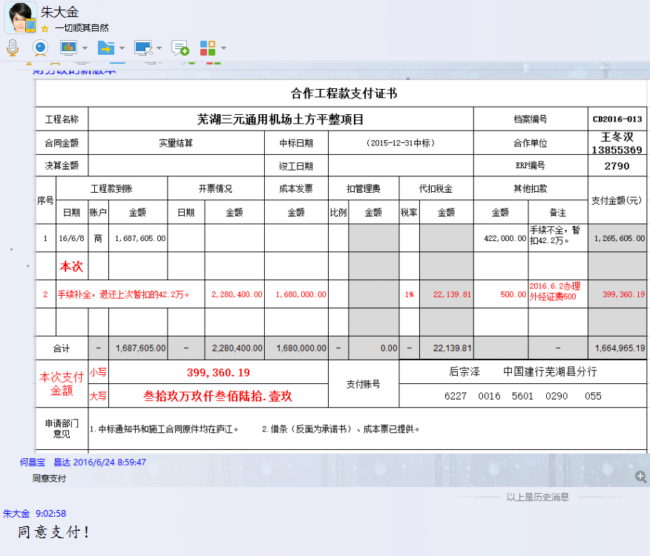

 |  |  |  |  |  |  |  |  |  |  |  |  |  | 1 | 2016-06-08 | 1,687,605.00 |  |  |  |  | 422,000.00 | 1,265,605.00
 |  |  |  |  |  |  |  |  |  |  |  |  |  |  |  |  |  |  |  | 手续不全，暂扣42.2万。
 |  |  |  |  |  |  |  |  |  |  |  |  |  |  | 本 次
 |  |  |  |  |  |  |  |  |  |  |  |  |  | 2 | 手续补全，退还上次暂扣的42.2万。 |  |  | 个1% | 22,139.81 | 外经证 | 500.00 | 399,360.19
 |  |  |  |  |  |  |  |  |  |  |  |  |  |  |  |  |  |  |  | 2016.6.2办理外经证费500
 |  |  |  |  |  |  |  |  |  |  |  |  |  |  |  |  |  | 按开票金额扣1%个人所得税： （550000+1000000+730400）/（1+3%）*1%=2280400/1.03*1%=22139.81

2790-3
合作工程款支付证书 |  |  |  |  |  |  |  |  |  |  |  |  |  | 未办理原因： | 合作工程款支付证书 |  |  | CD2016-013
工程名称 |  | 芜湖三元通用机场土方平整项目 |  |  |  |  |  |  |  |  | 档案编号 |  | CD2016-013 |  | 芜湖三元通用机场土方平整项目 |  | 合作单位 |  | 王冬汉13855369629
合同金额 |  | 实量结算 |  |  |  | 中标日期 | （2015-12-31中标） |  |  |  | 合作单位 |  | 王冬汉13855369629 |  | 实量结算 | （2015-12-31中标） | ERP编号 |  | 2790
决算金额 |  |  |  |  |  | 竣工日期 |  |  |  |  | ERP编号 |  | 2790
序号 | 工程款到账 |  |  | 开票情况 |  | 成本发票 | 扣管理费 |  | 代扣税金 |  | 其他扣款 |  | 支付金额(元)
 | 日期 | 账户 | 金额 | 日期 | 金额 | 金额 | 比例 | 金额 | 税率 | 金额 | 金额 | 备注 |  | 资料、借条
1 | 2016-06-08 | 商 | 1,687,605.00 |  |  |  |  |  |  |  | 422,000.00 | 手续不全，暂扣42.2万。 | 1,265,605.00 | 成本票
 |  |  |  |  |  |  |  |  |  |  | -422,000.00
2 | 手续补全，退还上次暂扣的42.2万。 |  |  |  | 2,280,400.00 | 1,680,000.00 |  |  | 1% | 22,139.81 | 500.00 | 2016.6.2办理外经证费500 | 399,360.19
 |  |  |  | 注：实为三元便道工程 | -550,000.00
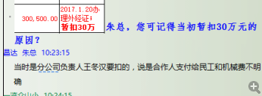
 | 本次
3 | 2017-01-25 | 中 | 1,285,280.00 |  |  |  |  | 0.00 |  | 0.00 | 300,500.00 | 2017.1.20办理外经证；暂扣30万 | 899,780.00
 |  |  |  |  |  |  |  |  |  |  | 85,000.00 | 暂扣8万5企业所得税

合计 |  | - | 2,972,885.00 | - | 1,730,400.00 | 1,680,000.00 | - | 0.00 | - | 22,139.81 | 386,000.00 | - | 2,564,745.19
本次支付 金额 |  | 小写 | 899,780.00 |  |  |  | 支付账号 |  | 后宗泽 中国建行芜湖县分行
 |  | 大写 | 899780 |  |  |  |  |  | 6227 0016 5601 0290 055
申请部门 意见 |  | 1.中标通知书和施工合同原件均在庐江。 2.借条（反面为承诺书）、成本票已提供。
项目管理 意见 |  | 何总、朱总已同意支付（附表背面截图）。
财务审核 意见
质安稽查 意见
总经理审批

2790- (4)
工程款支付证书 |  |  |  |  |  |  |  |  |  |  |  |  |  |  | 未办理原因： | 合作工程款支付证书 |  |  | CD2016-013
工程名称 |  | 芜湖三元通用机场土方平整项目 |  |  |  |  |  |  |  |  | 档案编号 |  | CD2016-013 |  |  | 芜湖三元通用机场土方平整项目 |  | 合作单位 |  | 王冬汉13855369629
合同金额 |  | 实量结算 |  |  |  | 中标日期 | （2015-12-31中标） |  |  |  | 合作单位 |  | 王冬汉13855369629 |  |  | 实量结算 | （2015-12-31中标） | ERP编号 |  | 2790
决算金额 |  | 2,972,885.79 |  |  |  | 竣工日期 |  |  |  |  | ERP编号 |  | 2790
序号 | 工程款到账 |  |  | 开票情况 |  | 成本发票 | 扣管理费 |  | 代扣税金 |  | 其他扣款 |  | 支付金额(元)
 | 日期 | 账户 | 金额 | 日期 | 金额 | 金额 | 比例 | 金额 | 税率 | 金额 | 金额 | 备注 |  |  | 资料、借条
1 | 2016-06-08 | 商 | 1,687,605.00 |  |  |  |  |  |  |  | 422,000.00 | 手续不全，暂扣42.2万。 | 1,265,605.00 |  | 成本票
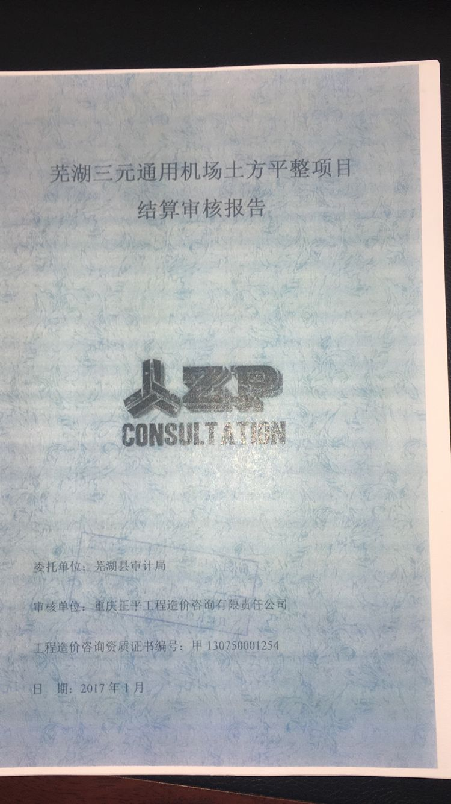
 |  |  |  |  |  |  |  |  |  |  | -422,000.00
2 | 手续补全，退还上次暂扣的42.2万。 |  |  |  | 2,280,400.00 | 1,680,000.00 |  |  | 1% | 22,139.81 | 500.00 | 2016.6.2办理外经证费500 | 399,360.19
 |  |  |  | 注：实为三元便道工程 | -550,000.00

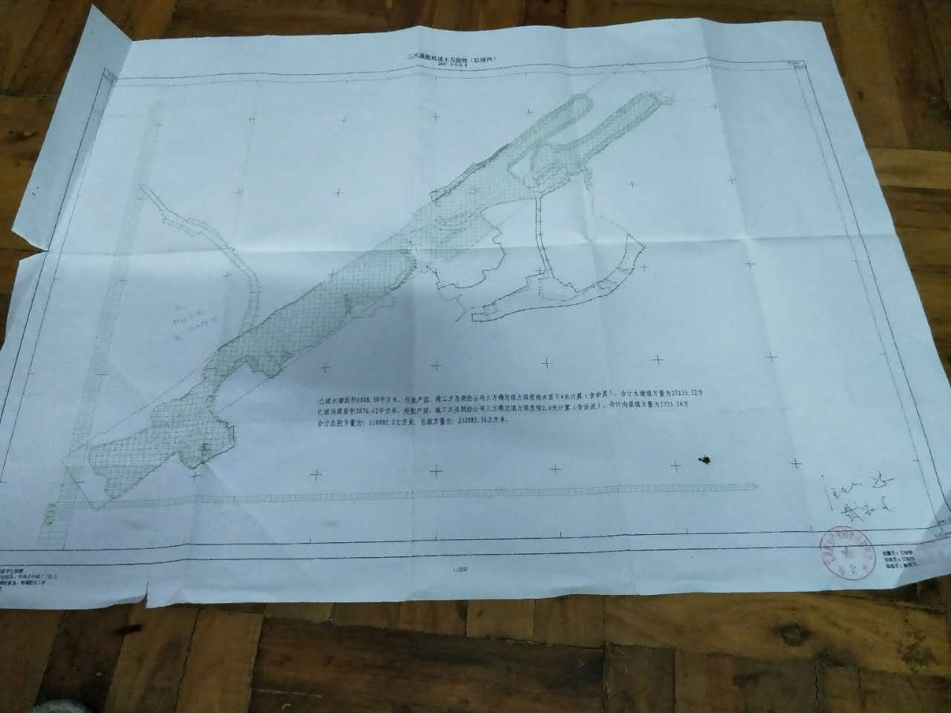
3 | 2017-01-25 | 中 | 1,285,280.00 |  |  |  |  | 0.00 |  | 0.00 | 300,500.00 | 2017.1.20办理外经证；暂扣30万 | 899,780.00
 |  |  |  |  |  |  |  |  |  |  | 85,000.00 | 暂扣8万5企业所得税

4 | 本次退请上次暂扣的30万+8.5万=38.5万 |  |  |  |  |  | 全部 | 48,000.00 |  |  | -385,000.00 | 退暂扣款 | 337,000.00 | 0.016145928028

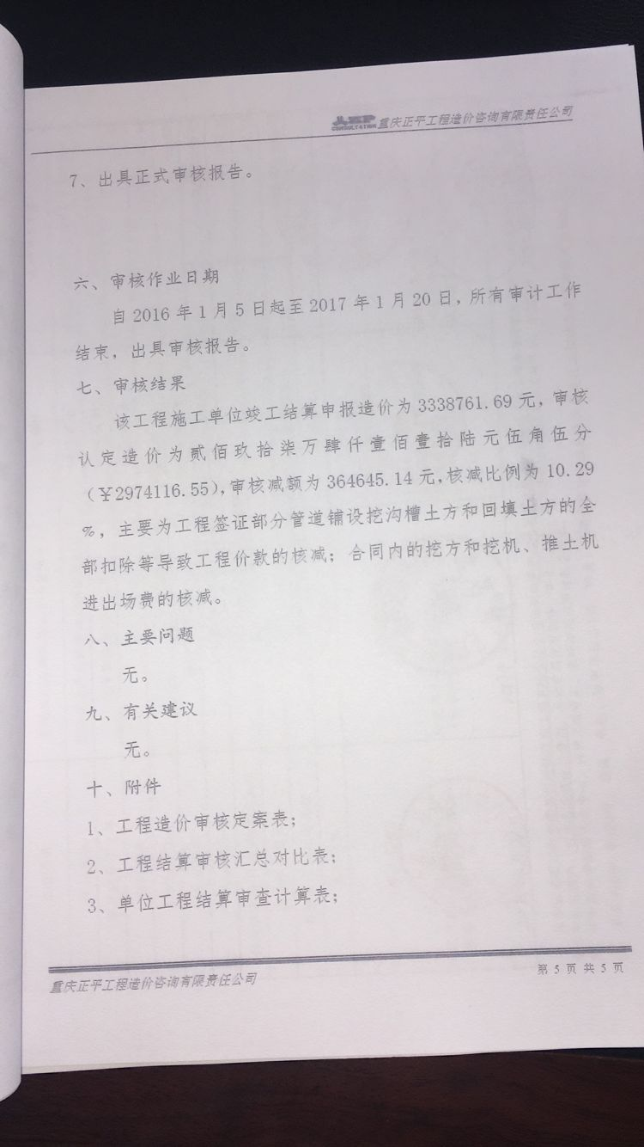
合计 |  | - | 2,972,885.00 | - | 1,730,400.00 | 1,680,000.00 | - | 48,000.00 | - | 22,139.81 | 1,000.00 | - | 2,901,745.19
本次支付 金额 |  | 小写 | 337,000.00 |  |  |  | 支付账号 |  | 后宗泽 中国建行芜湖县分行
 |  | 大写 | 337000 |  |  |  |  |  | 6227 0016 5601 0290 055
申请部门 意见 |  | 1.中标通知书、施工合同及审计报告原件均在庐江 ；土方是按计量计价有竣工测绘图，无竣工报告； 2.此次无借条。 |  |  |  |  |  |  |  |  |  |  |  | 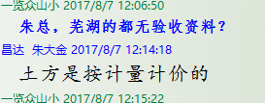
项目管理 意见 |  | 何总、朱总已同意支付（附表背面截图）。
财务初审 意见 |  |  |  |  |  |  |  | 财务审核 意见
质安初审 意见 |  |  |  |  |  |  |  | 质安稽查 意见
总经理审批 |  |  |  |  |  |  |  | 董事长审批

